Накладная-№3
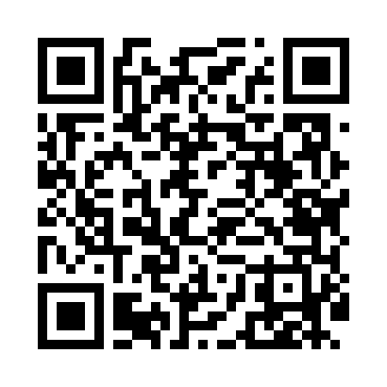
Номер товарно-транспортной накладной: |  |  | Торговый представитель: Kamol aka
Поставщик: Toshkent falcon fly 2 |  |  | Телефон торгового представителя: +998979626299
Дата отгрузки: 27.11.2025 |  |  | Контрагент: """" Klient
Дата консигнации: |  |  | Адрес:
Доставщик: |  |  | Телефон:
Телефон доставщика:
Время заказа: 27.11.2025 17:48:21
№ | Штрих-код | Название товаров (работ,услуг) | Количество | Количество в кейсе | Цена | Сумма
 |  |  | 32 |  |  | 221.2
1 | 2014174067804 | Чугунная тарелка с деревянной подставкой XP-4 6-40 | 20 | 1 коробка, 8 шт. | 7.50 | 150
2 | 6902011050316 | Пластмасса ликоп 20x20x5 см DB-67-66 | 1 | 1 шт. | 2.10 | 2.10
3 | 6915641829405 | Пластмасса салатница A2940 21.5x16x4.5 см DB- 59-31 | 1 | 1 шт. | 1.50 | 1.50
4 | 6915641742940 | Пластмасса салатница D174294 24x18.5x4 см DB- 59-32 | 1 | 1 шт. | 1.70 | 1.70
5 | 6915601743093 | Пластмасса ликоб 23 sm DB-59-21 | 1 | 1 шт. | 2.30 | 2.30
6 | 6926503214864 | Термос-чайник металлический, вакуумный, 1 л, XP-45-40 | 6 | 6 шт. | 4.60 | 27.60
7 | 2014545961052 | Мусорное ведро 25*60CM DB-6-81 | 2 | 2 шт. | 18 | 36
Итого: 221.2$|->UZS: 2,765,000.00

